Introducción
INSTRUCCIONES DE USO DE LA HERRAMIENTA DE EVALUACIÓN RIESGO DE INCUMPLIMIENTO DE LAS OBLIGACIONES DE INFORMACIÓN, COMUNICACIÓN Y PUBLICIDAD. (MATRIZ DE RIESGOS)

1.- INTRODUCCIÓN

Este Libro Excel utiliza fórmulas solo compatibles con las siguientes versiones de Office o LibreOffice:
- Office 2019 o superiores, incluído Office 365.
- LibreOffice 5.2 o superiores.

Mediante la presente matriz se va a evaluar el riesgo de incumplimiento de las obligaciones de información, comunicación y publicidad establecidos para el Plan de Recuperación,
Transformación y Resiliencia. (PRTR).
La matriz de este riesgo se ha estructurado por:
 | 1. Método de gestión para entidades privadas (EP): 8. ejecución propia/contratos privados. (CP).
 | 2. Dentro de cada método de gestión (CP) se ofrecen de manera predefinida un conjunto de indicadores de riesgo y controles estándares. Tanto los indicadores como sus controles no pueden modificarse, pero el equipo de evaluación de la entidad privada puede añadir los indicadores de riesgo con sus respectivos controles que estime necesarios.
Las entidades privadas deberán rellenar las pestañas correspondientes a “Resultados”, “Métodos_Gestión_Entid_Privada” e “Indicador_Riesgo_Ent.Privada”
En la pestaña Métodos_Gestion_Ent_Privada se recogen una serie de preguntas que deben responderse.

En la pestaña Métodos_Gestión_Ent_Privada contiene:

● Descripción del Riesgo :
 | ● Codificación de la referencia secuencial del riesgo con su método de gestión (CP) correspondiente a dicho riesgo. ● Denominación y descripción del riesgo ● 4 preguntas (que deben responderse) relativas a las características del riesgo y quiénes son los afectados por dicho riesgo.
● Resultado de la Autoevaluación: Donde se calculará automáticamente el resultado de los siguientes riesgos:
 | ● Riesgo Bruto Máximo. ● Riesgo Neto Máximo. ● Riesgo Objetivo Máximo. ● Control de Check indicadores: Este apartado permite controlar si ha completado los indicadores mínimos necesarios. Puede tomar los valores ‘Incompleto’ o ‘Aplica’. En el caso de ampliar los riesgos con sus correspondientes indicadores de riesgo y controles, este ‘check’ no servirá como ayuda para la cumplimentación. En caso de añadir, si así lo estima necesario el equipo de evaluación, nuevos riesgos con sus correspondientes identificadores de riesgo y controles, rogamos respete la codificación de las referencias secuenciales para ellos, tal y como se explica a continuación.

La referencia secuencial para el riesgo de incumplimiento de las obligaciones de comunicación, información y publicidad para entidades privadas es la siguiente:
 | ● (1) para ejecución propio/contratos privados (CP.R1)
 | Cada riesgo de incumplimiento de las obligaciones de comunicación e información y publicidad tiene su listado de indicadores de riesgo y de controles estándares propuestos.
 | Las referencias secuenciales de los indicadores de riesgo (I) y sus controles (C) dependerán de si desean realizar la evaluación de modo conjunto de varias CP (“Ejecución propia / Contratos privados”) homogéneas o, por el contrario, de modo separado de varias CP (“Ejecución propia / Contratos privados”) heterogéneas, según se explica a continuación:
 | Para un análisis conjunto de una o varias CP homogéneas:
 | El formulario viene habilitado para este supuesto. Existe una única referencia para cada Indicador de riesgo (I) y para cada Control (C), habiéndose asignado números secuenciales a los indicadores de riesgo de cada uno de los riesgos (por ejemplo, los indicadores del riesgo CP.R1 comienzan como CP.I.1.1, CP.I.1.2, etc.) y números secuenciales a los controles de cada uno de los riesgos (por ejemplo, los controles del riesgo CP.R1 comienzan como CP.C.1.1, CP.C.1.2, etc.).
 | Para un análisis separado de varias CP hetereogéneas:
 | El formulario debe modificarse para este supuesto. Si como entidad privada ha realizado varias CP heterogéneos y desea analizar de modo separado el riesgo de incumplimiento de las obligaciones de comunicación e información y publicidad, debe modificar este formulario del modo siguiente: 1º Para evaluar la primera CP, debe rellenar las celdas en blanco existentes para la referencia CP.R1 de la pestaña "Indicador Riesgo Ent.Privada". 2º Para la segunda CP, debe crear al final de la hoja "Indicador Riesgo Ent.Privada" tantas filas como número de indicadores tenga la plantilla. Para crear cada fila, debe seleccionar la fila 22, y pulsar el botón derecho -> Insertar. Para sucesivas CP deberá repetir este mismo paso. 3º En las filas creadas, rellenar en la columna "B"de la misma pestaña una nueva referencia CP.R1.1 (para la segunda CP), CP.R1.2 (para la tercera CP) y así sucesivamente para las siguientes CP. 4º Copiar el contenido (Columnas "C","D","H" e "I") de indicadores de riesgo y controles de la plantilla en cada fila creada. 5º Añadir al final del indicador de riesgo o control de las filas creadas, en la columna "C" y "H", el código ".1", para la segunda CP, el código ".2", para la tercera CP, etc., y así sucesivamente para las siguientes CP.
 | Ilustración de codificaciones y referencias indicadores de riesgo |  |  | Ilustración de codificaciones y referencias de controles
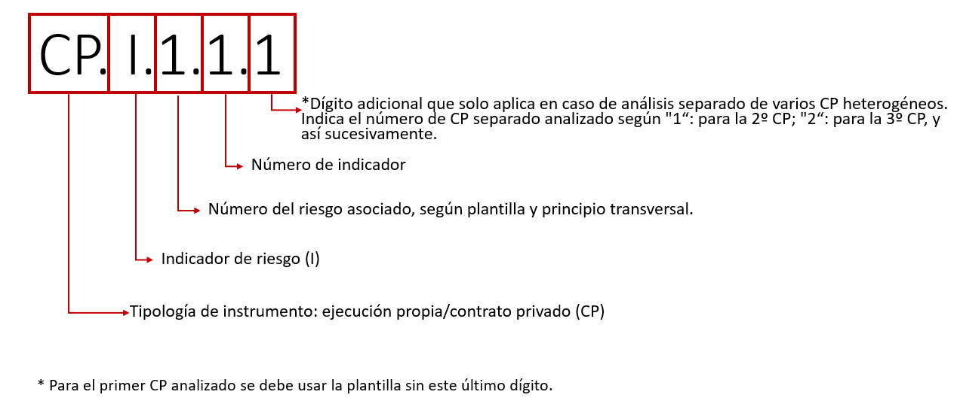 |  |  |  | 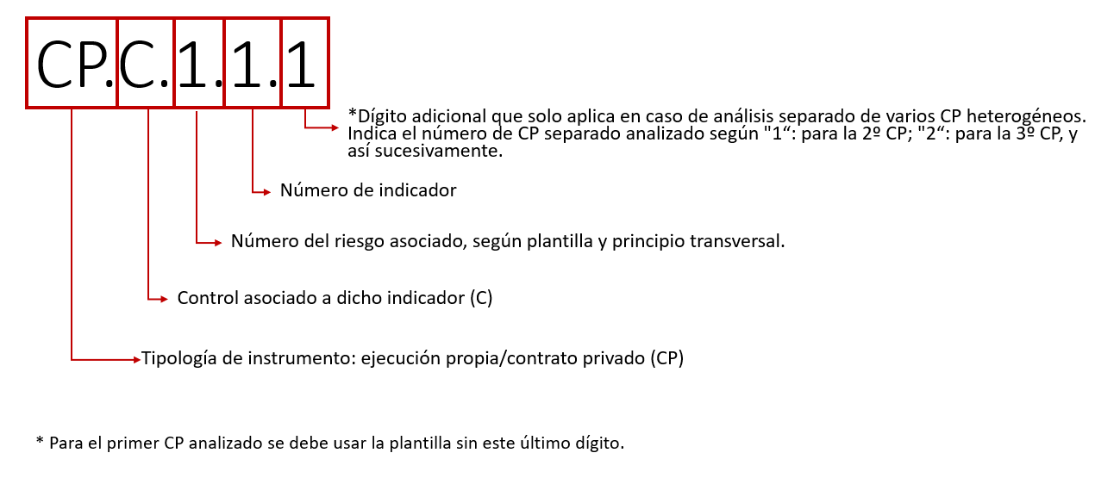
 | 6º Arrastrar la fórmula de la columna "G" desde la celda "G20" hasta la última fila.
 | Una vez realizados los seis pasos anteriores, puede completar la evaluación de riesgos mediante un análisis separado de las diferentes CP heterogéneas en el mismo fichero Excel. La evaluación de riesgos debe realizarse en todo caso en un único fichero Excel, sin que deban crearse varios ficheros Excel.

2.- DEFINICIONES

En la matriz nos encontramos con los siguientes conceptos:

 | Riesgo | Contratiempo/evento adverso, junto con sus consecuencias negativas asociadas.

 | Impacto del riesgo | Impacto o coste (tanto económico como de reputación, operativo o en otros términos) que tendría para la organización el hecho de que el riesgo llegara a materializarse. Debe valorarse de 1 a 4 de acuerdo con los siguientes criterios:

 |  | 1 | Impacto limitado | a) Nivel BAJO-BAJO. Se aplicará cuando las consecuencias de un incidente supongan un perjuicio limitado sobre las funciones de la organización, sobre sus activos o sobre los individuos afectados. Se considerará otorgar esta categoría (BAJO-BAJO) únicamente cuando no sea posible causar otros efectos que los retrasos recuperables sin efectos económicos o con efectos de cuantía inferior al 5% del monto asociado a la actuación en estudio. Se entenderá por perjuicio limitado-bajo: 1.º La reducción de forma apreciable de la capacidad de la organización para desarrollar eficazmente sus funciones y competencias, aunque estas sigan desempeñándose. Esta reducción sólo afectará levemente a los tiempos de ejecución alargando dichos tiempos menos de un 10%. 2.º Causar un daño menor en los activos de la organización. Los activos no se verán disminuidos en una cuantía superior al 5% del total de la actuación en estudio. 3.º El incumplimiento formal de alguna ley o regulación, que tenga carácter de subsanable. Dicho incumplimiento no podrá lugar a sanciones. 4.º Causar un perjuicio menor a algún individuo, que pese a resultar molesto, pueda ser fácilmente reparable. El perjuicio no deberá ser cuantificado en un valor superior al 5% del monto total de la actuación bajo estudio. 5.º Otros de naturaleza análoga.
 |  | 2 | Impacto medio | a) Nivel BAJO-MEDIO. Se aplicará cuando las consecuencias de un incidente supongan un perjuicio limitado sobre las funciones de la organización, sobre sus activos o sobre los individuos afectados. Se considerará otorgar esta categoría (BAJO-MEDIO) cuando sea posible causar otros efectos más allá de los retrasos recuperables sin efectos económicos o con efectos de cuantía superior al 5% pero inferiores al 50% del monto asociado a la actuación en estudio. Se entenderá por perjuicio limitado-medio: 1.º La reducción de forma apreciable de la capacidad de la organización para desarrollar eficazmente sus funciones y competencias, aunque estas sigan desempeñándose. Esta reducción sólo afectará a los tiempos de ejecución pudiendo alargar dichos tiempos más de un 10% pero menos del 50%. 2.º Causar un daño menor, pero apreciable, en los activos de la organización. Los activos podrán verse disminuidos en una cuantía superior al 5% del total de la actuación en estudio, pero inferior al 50%. 3.º El incumplimiento formal de alguna ley o regulación, que tenga carácter de subsanable. Dicho incumplimiento podrá lugar a sanciones leves inferiores al 50% del valor de la actuación. 4.º Causar un perjuicio menor a algún individuo, que pese a resultar molesto, pueda ser reparable con cierto esfuerzo. El perjuicio podrá ser cuantificado en un valor superior al 5% pero inferior al 50% del monto total de la actuación bajo estudio. 5.º Otros de naturaleza análoga.
 |  | 3 | Impacto significativo | b) Nivel MEDIO. Se aplicará cuando las consecuencias de un incidente supongan un perjuicio grave sobre las funciones de la organización, sobre sus activos o sobre los individuos afectados. Se entenderá por perjuicio grave: 1.º La reducción significativa de la capacidad de la organización para desarrollar eficazmente sus funciones y competencias, aunque estas sigan desempeñándose. Esta reducción puede impedir por completo algunas funciones o bien sólo podrá afectar a los tiempos de ejecución pudiendo alargar dichos tiempos más del 50%. 2.º Causar un daño significativo en los activos de la organización. El daño podrá ser superior al 50% del valor de la actuación. 3.º El incumplimiento material de alguna ley o regulación, o el incumplimiento formal que no tenga carácter de subsanable. 4.º Causar un perjuicio significativo a algún individuo, de difícil reparación. 5.º Otros de naturaleza análoga.
 |  | 4 | Impacto grave | c) Nivel ALTO. Se aplicará cuando las consecuencias de un incidente supongan un perjuicio muy grave sobre las funciones de la organización, sobre sus activos o sobre los individuos afectados. Se entenderá por perjuicio muy grave: 1.º La anulación efectiva de la capacidad de la organización para desarrollar eficazmente sus funciones y competencias. 2.º Causar un daño muy grave, e incluso irreparable, de los activos de la organización. Puede suponer la pérdida total de algunos activos sin límite de valor. 3.º El incumplimiento grave de alguna ley o regulación. Puede tener responsabilidad civil y/o penal y causar pérdidas económicas sin límite de valor asociado a la actuación en estudio. 4.º Causar un perjuicio grave a algún individuo, de difícil o imposible reparación. 5.º Otros de naturaleza análoga.

 | Probabilidad del riesgo | Probabilidad de que el riesgo se materialice. Debe valorarse de 1 a 4 de acuerdo a los siguientes criterios:

 |  | 1 | Va a ocurrir en muy pocos casos
 |  | 2 | Puede ocurrir alguna vez
 |  | 3 | Es probable que ocurra
 |  | 4 | Va a ocurrir con frecuencia

 | RIESGO BRUTO | Nivel de riesgo de cada uno de los riesgos predefinidos en la herramienta y de los indicadores de riesgo asociados a ellos, calculado a partir del impacto y de la probabilidad definidos de forma inicial sin tener en cuenta el efecto de los controles existentes o previstos en el futuro.

 | Indicador de Riesgo | Hecho que revela información cualitativa o cuantitativa formada por uno o varios datos basados en hechos, opiniones o medidas, constituyéndose en indicadores o señales de alarma de la posibilidad de que exista el riesgo.

 | Controles estándares | Controles propuestos (no modificables) para mitigar el riesgo de los indicadores de cada uno de los riesgos.

 | RIESGO NETO | Nivel de riesgo de cada uno de los riesgos predefinidos en la herramienta y de los indicadores de riesgo asociados a ellos, calculado a partir del impacto y de la probabilidad de cada riesgo una vez valorada la existencia y la eficacia de los controles implementados en la entidad para cada uno de los indicadores.

 | Plan de acción | Incluye los controles alternativos a los controles estándares (definidos anteriormente) para reducir el riesgo neto a unos niveles de riesgo objetivo aceptables.

 | Controles alternativos | Son los controles (alternativos a los controles estándares) que tiene implementados o que implementará la entidad, dentro el plazo de ejecución de las actuaciones el PRTR, para reducir el riesgo neto a unos niveles de riesgo objetivo aceptables.

 | RIESGO OBJETIVO O RESIDUAL | Nivel de riesgo de cada uno de los riesgos predefinidos en la herramienta y de los indicadores asociados a ellos, calculado teniendo en cuenta el efecto de los controles alternativos del ‘Plan de acción’ para reducir el riesgo neto.

3.- INSTRUCCIONES PARA CUMPLIMENTAR LA MATRIZ

 | El equipo de autoevaluación debe de rellenar únicamente las casillas en blanco.

 | Pestañas que se presentan como portada de cada uno de los métodos de gestión | Se deberán contestar todas las preguntas, indicando en cada caso a quién afecta cada riesgo y si dicho riesgo es interno, externo o resultado de una colusión.

 | Pestañas de cada uno de los riesgos predefinidos dentro de cada método de gestión | El equipo de evaluación debe de definir el IMPACTO del riesgo de cada uno de los indicadores en caso de que llegara a materializarse, seleccionando en el menú desplegable una puntuación entre 1 y 4 de acuerdo con los criterios ya explicados anteriormente.
 |  | El equipo de evaluación debe de definir la PROBABILIDAD de que el riesgo de cada uno de los indicadores llegue a materializarse, seleccionando en el menú desplegable una puntuación entre 1 y 4 de acuerdo con los criterios ya explicados anteriormente.
 |  | A partir de las valoraciones indicadas del impacto y la probabilidad del riesgo, la herramienta de evaluación de riesgo calculará automáticamente el resultado del RIESGO BRUTO de cada una de los indicadores de riesgo y el coeficiente total del RIESGO BRUTO de cada uno de los riesgos predefinidos (calculado como promedio de los riesgos brutos de los distintos indicadores de riesgo).
 |  | Para los distintos controles estándares asociados a cada uno de los indicadores de riesgo que aparecen predefinidos, el equipo de evaluación deberá indicar si existe constancia de la implementación de estos controles (indicando si existe o no dicho control), e indicando el grado de confianza que le merece la eficacia de este control (eligiendo entre "Alto", "Medio" o "Bajo" en el menú desplegable). En caso de indicar “No” (por no haber ningún control constatado), independientemente de la valoración final del riesgo, se recomienda establecer un control alternativo en el ‘Plan de acción’ encaminado a mitigar el riesgo de ese indicador en concreto. De la misma manera, en caso de seleccionar “Bajo” en el grado de confianza en la eficacia del control, la casilla se marcará automáticamente en rojo por lo que, independientemente de la valoración final del riesgo, se recomienda establecer un control alternativo en el ‘Plan de acción’ encaminado a paliar el riesgo de ese indicador en concreto. Por último, si no hay evidencias de que el control se haya efectuado y en la casilla de implementación se ha seleccionado “No”, es obvio que este control no se podrá evaluar, dejándose la casilla de confianza y eficacia del control sin rellenar.
 |  | Teniendo en cuenta estos controles alternativos (que tiene implementados o que implementará la entidad dentro el plazo de ejecución de las actuaciones el PRTR), el equipo evaluador debe indicar el efecto combinado que estos controles tienen sobre el IMPACTO y la PROBABILIDAD del riesgo de cada uno de los indicadores de riesgo, indicando hasta qué punto considera se han reducido con los controles existentes (para ello deberá de elegir entre -1 y -4 en el menú desplegable). Si en las casillas anteriores se hubiese seleccionado “No” o se considerara que el control existente tiene un nivel de confianza tan bajo que no produce ningún impacto, esta casilla debe dejarse sin rellenar.
 |  | A partir de las valoraciones efectuadas, la herramienta de evaluación de riesgo calculará automáticamente el resultado del RIESGO NETO de cada uno de los indicadores de riesgo y el coeficiente total del RIESGO NETO de cada uno de los riesgos predefinidos (calculado como promedio de los riesgos netos de los distintos indicadores de riesgo).
 |  | En el caso de que el riesgo neto deba reducirse o si no hay controles o el nivel de confianza es bajo, el equipo evaluador deberá indicar cuál va a ser su Plan de Acción (controles alternativos, persona o unidad responsable y fecha de implementación), de acuerdo con las reglas que se indican en el apartado 'Conclusión'. Teniendo en cuenta estos controles alternativos (que tiene implementados o que implementará la entidad dentro el plazo de ejecución de las actuaciones el PRTR), el equipo evaluador deberá indicar el efecto combinado que prevé que estos nuevos controles tendrán sobre el IMPACTO y la PROBABILIDAD de cada riesgo, indicando hasta qué punto considera que se han reducido con los controles a implementar (para ello deberá de elegir entre -1 y -4 en el menú desplegable).
 |  | A partir de las valoraciones efectuadas, la herramienta de evaluación de riesgo calculará automáticamente el resultado del RIESGO OBJETIVO de cada uno de los indicadores de riesgo y el coeficiente total del RIESGO OBJETIVO de cada uno de los riesgos predefinidos (calculado como promedio de los riesgos netos de los distintos indicadores de riesgo). Importante: - Se espera que el equipo de evaluación responda ‘Sí’ o ‘No’ en todas las casillas de la columna ‘¿Se ha implementado este control estándar?’. - Para cada indicador de riesgo, el equipo de evaluación siempre puede describir un control alternativo al control estándar. - En caso de que se haya respondido que no se ha implementado un control estándar para un determinado indicador de riesgo, se recomienda que la entidad implemente un control alternativo. - En caso de dejar en blanco alguna de las casillas de la columna ‘¿Se ha implementado este control estándar?’, el ‘Control de Check Indicadores’ toma el valor ‘Incompleto’; igualmente, toma el valor ‘Incompleto’ si se responde ‘No’ a todas las casillas de la columna ‘¿Se ha implementado este control estándar?’ sin haber descrito ningún control alternativo. En cualquier otro caso, el ‘Control de Check Indicadores’ tomará el valor ‘Aplica’. - Se recomienda realizar la evaluación de riesgos en los momentos iniciales de la actuación. - Al final de la actuación se requiere que se firmen los resultados obtenidos (que figuran en la pestaña ‘Resultados’) junto con la declaración de los controles que finalmente se hayan implementado dentro del plazo de ejecución de las actuaciones del PRTR.

4.- RESULTADOS

Tal y como se ha indicado, la matriz permite obtener los resultados del RIESGO BRUTO, RIESGO NETO y RIESGO OBJETIVO para cada uno de los indicadores de riesgo asociados a cada riesgo y para cada uno de los riesgos predefinidos en los diferentes métodos de gestión (coeficiente total).

Clasificación riesgo: |  |  |  |  | Matriz de riesgos:

 |  | Aceptable | Puntuación de 1,00 a 3,00 |  | IMPACTO | Impacto grave | 4
 |  | Significativo | Puntuación de 3,01 a 6,00 |  |  | Impacto significativo | 3
 |  | Grave | Puntuación de 6,01 a 16,00 |  |  | Impacto medio | 2
 |  |  |  |  |  | Impacto limitado | 1
 |  |  |  |  |  |  |  | 1 | 2 | 3 | 4
 |  |  |  |  |  |  |  | Va a ocurrir en muy pocos casos | Puede ocurrir alguna vez | Es probable que ocurra | Va a ocurrir con frecuencia
 |  |  |  |  |  |  |  | PROBABILIDAD

5.- CONCLUSIÓN.

El objetivo de la matriz es que la puntuación del riesgo neto obtenida, tanto para cada riesgo como para cada uno de los indicadores de riesgo asociados a ellos, sirva como referencia a la entidad para prevenir en cada riesgo identificado ciertas irregularidades y, en tal caso, establecer un plan de acción para incrementar el número de controles o su intensidad. Por lo tanto, en función de la puntuación del riesgo neto obtenida, la entidad deberá incluir controles alternativos (plan de acción), de acuerdo con las siguientes reglas: - Si el riesgo neto total es bajo (aceptable), en principio, no será necesario incluir controles alternativos (Plan de acción) a los controles estándares ya implementados, salvo que la entidad considere que es conveniente. No obstante, sería recomendable adoptar medidas para mejorar o rediseñar los controles existentes en el caso de aquellos indicadores de riesgo concretos que pudieran presentar un riesgo elevado. - Si el riesgo neto total es medio (significativo), deben incluirse los controles alternativos (Plan de acción) que tiene implementados o que implementará la entidad, dentro el plazo de ejecución de las actuaciones el PRTR con indicación de la unidad/persona responsable y de la fecha de su implementación. Para los controles alternativos que se implementarán, se considera adecuado un periodo a medio o corto plazo, en función de la naturaleza de las medidas, debiéndose tratar, en todo caso, de un plazo inferior a un año. -Si es riesgo neto total es alto (grave), deben incluirse los controles alternativos (Plan de acción) que tiene implementados o que implementará la entidad, dentro el plazo de ejecución de las actuaciones el PRTR, con indicación de la unidad/persona responsable y de la fecha de su implementación. Para los controles alternativos que se implementarán, se deberá actuar de manera inmediata, por lo que el plazo límite para la implementación de los controles debe ser lo más reducido posible. A título informativo, la her

6.- FUENTES

La metodología utilizada en estas matrices de riesgo se basa en la contenida en las orientaciones de la Comisión Europea para la Evaluación del riesgo de fraude y medidas efectivas y proporcionadas contra el fraude, de 16 de junio de 2014 (EGESIF_14-0021-00).

7.- ENLACES DE INTERÉS

 | Orden HFP/1030/2021, de 29 de septiembre, por la que se configura el sistema de gestión del Plan de Recuperación, Transformación y Resiliencia)
 | Orden HFP/1031/2021, de 29 de septiembre, por la que se establece el procedimiento y formato de la información a proporcionar por las Entidades del Sector Público Estatal, Autonómico y Local para el seguimiento del cumplimiento de hitos y objetivos y de ejecución presupuestaria y contable de las medidas de los componentes del Plan de Recuperación, Transformación y Resiliencia.
 | Documentos y Enlaces de interes en el PRTR - Council Implementing Decision (o CID).
 | Documento de trabajo de los servicios de la Comisión - Análisis del plan de recuperación y resiliencia de España que acompaña a la Propuesta de Decisión de Ejecución del Consejo relativa a la aprobación de la evaluación del plan de recuperación y resiliencia de España
 | Manual de comunicación para gestores y beneficiarios de los fondos del Plan de Recuperación, Transformación y Resiliencia.
 | Instrucciones de comunicación en el marco del Plan de Recuperación, Transformación y Resiliencia
 | Infografía - Obligaciones de comunicación de los beneficiarios y las entidades decisoras y ejecutoras del plan​​

Métodos_Gestión_Entid_Privada
1: EVALUACIÓN DE LA EXPOSICIÓN A RIESGOS DE INCUMPLIMIENTO DE LAS OBLIGACIONES DE INFORMACIÓN, COMUNICACIÓN DEL PRTR - EJECUCIÓN PROPIA / CONTRATOS PRIVADOS (CP)

DESCRIPCIÓN DEL RIESGO |  |  |  |  |  |  | RESULTADO DE LA AUTOEVALUACIÓN
Ref. del riesgo | Denominación del riesgo | Descripción del riesgo | ¿A quién afecta este riesgo? (Entidad decisora (ED) / Entidad ejecutora (EE) / Beneficiarios (BF) / Contratistas (C) / Subcontratistas (S)/Terceros (T)). Indique todos los aplicables | ¿Es el riesgo interno, externo o resultado de una colusión? Indique todos los aplicables | ¿Se trata de un riesgo relevante para la entidad evaluada? | Si la respuesta es NO, deberá justificarse de forma motivada | RIESGO BRUTO MÁXIMO | RIESGO NETO MÁXIMO | RIESGO OBJETIVO MÁXIMO | Control check indicadores
CP.R1 | Incumplimiento de las obligaciones en materia de información, comunicación y publicidad | No se cumple lo estipulado en la normativa nacional o europea respecto a las obligaciones de información y publicidad. |  |  | Si |  | 0.00 | 0.00 | 0.00 | Incompleto
CP.R1.X | Incumplimiento de las obligaciones en materia de información, comunicación y publicidad | No se cumple lo estipulado en la normativa nacional o europea respecto a las obligaciones de información y publicidad.

INTERPRETACIÓN RESULTADOS: Las celdas de "Resultado de la Autoevaluación" se calculan directamente al estar vinculadas con los resultados de las pestañas donde se desarrolla cada uno de los riesgos y sus indicadores.
Dentro de cada uno de los riesgos, en el caso de que el coeficiente total del riesgo neto sea elevado (una vez descontados la controles estándares implementados en la entidad), se deberán de incorporar los controles alternativos (Plan de acción) hasta que el coeficiente total de riesgo objetivo se reduzca a niveles aceptables. De forma complementaria o adicional, se recomienda tomar las medidas oportunas si en los indicadores de riesgo de cada uno de los riesgos se indica que no hay controles o que estos tienen un nivel de confianza bajo.

